Lisez-moi!
FORMULAIRE D'INSCRIPTION KICK'S ÉVÉVEMENTS
Saison 2022-2023

**NOUVEAU FORMULAIRE D'INSCRIPTION**
Référez-vous à cette page pour remplir le formulaire. Si vous avez des questions, contactez-nous par courriel.
info@kickscheer.com

SVP entrez les informations en ordre de page.

PREMIÈRE PAGE - INFORMATIONS

SECTION 1

Remplissez toutes les cases en gris concernant le club ou l'école.

* Ne pas oublier de sélectionner si vous êtes membre ou non votre fédération. Si vous n'êtes pas membre des frais de 25$ par équipe, pour chaque compétition vous seront facturés.

**Prendre note que les écoles faisant partie des RSEQ sont automatiquement membre.

SECTION 2

Remplissez toutes les cases GRISES concernant la personne responsable. Cette personne est celle qui pourra répondre aux questions si nécessaire.

*Prendre note que la facture sera envoyée au e-mail mentionné à cet endroit.

SECTION 3

Inscrivez le nom de toutes vos équipes. Par la suite, dans les cases où vous voyez la mention 'choisir', sélectionnez les informations se rapportant à l'équipe en question.

Si vous avez des questions concernant les âges et niveaux, svp vous référer aux documents de la Fédération de Cheerleading du Québec. Cliquez sur les liens ci-dessous pour un accès rapide.

Catégories Division Civile - Fédération de Cheerleading du Québec
Catégories Division Scolaire - Fédération de Cheerleading du Québec

SECTION 4

Cette section vous montrera un résumé des frais pour les accompagnateurs supplémentaires. Les informations se transféreront toutes seules lorsque le fichier sera rempli.

DEUXIÈME PAGE - ATHLÈTES

Entrez toutes les informations concernant les athlètes dans cette page. Cette étape est importante pour le calcul du nombre d'athlètes par équipe.

Il vous faut inscrire toutes les équipes dans lesquelles les athlètes compétionnent (cross-over).

Les équipes que vous aurez entrées dans la page précédente se transféreront en liste déroulante dans celle-ci pour vous faciliter la transcription.

* La colonne âge se mettra à jour automatiquement en inscrivant la date de naissance, si celle-ci est inscrite dans le format AAAA/MM/JJ.

TROISIÈME PAGE - CHOIX DES COMPÉTITIONS

Sélectionnez dans les cases GRISES, les compétitions auxquelles cette équipe s'inscrit.

Toutes les autres informations se seront ajoutées si les informations précédentes ont bien été complétées.

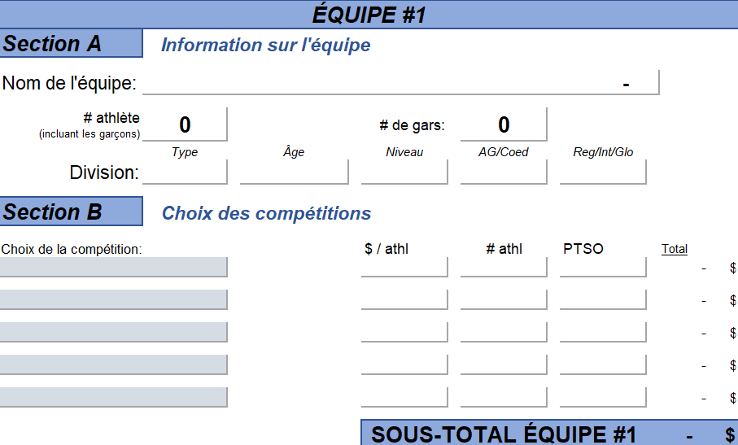

QUATRIÈME PAGE - ENTRAINEURS & ACCOMPAGNATEURS

Entrez toutes les informations concernant les accompagnateurs dans cette page. Il faut entrer toutes les personnes qui accompagneront les équipes, que se soit un entraîneur, un physiothérapeuthe, etc.

Par la suite, sélectionnez "OUI" dans la case correspondante à la compétition.

IMPORTANT : Il est obligatoire d'inscrire le courriel des entraineurs et responsables pour que les informations des compétitions leur soient envoyés.

RÉSUMÉ

Maintenant, si vous retournez à votre page "Informations", toutes les informations se sont ajoutées. Vous obtenez donc un résumé.

ATTENTION: Ceci n'est pas une facture.Vous recevrez une facture officielle de Kick's.

Advenant qu'il y ait une différence entre le prix du fichier d'inscription et celui du site internet: le prix du site internet a priorité sur ce fichier.

TRANSMISSION DU DOCUMENT

Rendez-vous sur le site internet de Kick's Événements, à la page suivante.

Inscription | Kick's Cheer&Events (kickscheer.com)
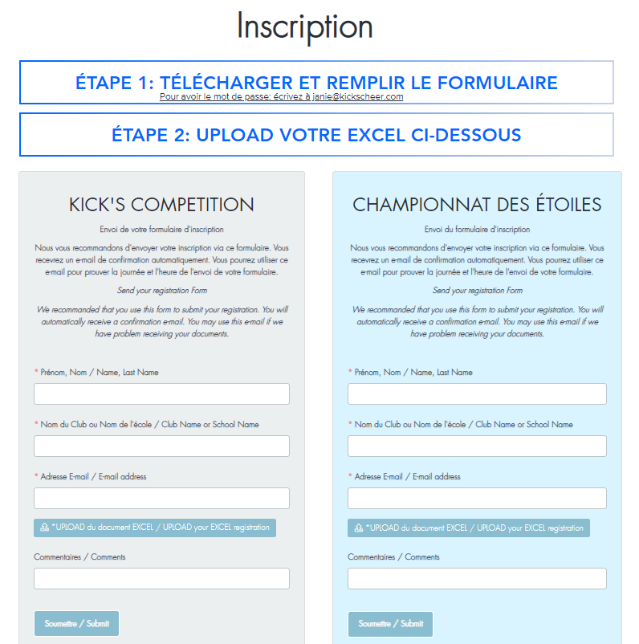

Inscrire les informations demandés et joindre le document à cet endroit.

Informations
FORMULAIRE D'INSCRIPTION
 |  |  |  |  |  |  |  | 2022-09-13
INFORMATION GÉNÉRALE
Section 1 | Informations du club ou de l'école

Nom :
 | # civique, | rue |  |  |  | Ville |  | Code postal
Adresse :

Membre de votre fédération provinciale (PTSO) :

REMPLIR TOUTES LES CASES GRISES
Section 2 | Responsable du club ou de l'école

Prénom, Nom :

Téléphone : |  |  |  |  | Courriel :

Section 3 | Informations résumé des équipes

 | Nom de l'Équipe | # d'athlètes | Type | Âge | Niveau | AG/Coed | Reg/Int/Glo | Total
Équipe #1 |  | 0 | Choisir | Choisir | Choisir | Choisir | Choisir | - $
Équipe #2 |  | 0 | Choisir | Choisir | Choisir | Choisir | Choisir | - $
Équipe #3 |  | 0 | Choisir | Choisir | Choisir | Choisir | Choisir | - $
Équipe #4 |  | 0 | Choisir | Choisir | Choisir | Choisir | Choisir | - $
Équipe #5 |  | 0 | Choisir | Choisir | Choisir | Choisir | Choisir | - $
Équipe #6 |  | 0 | Choisir | Choisir | Choisir | Choisir | Choisir | - $
Équipe #7 |  | 0 | Choisir | Choisir | Choisir | Choisir | Choisir | - $
Équipe #8 |  | 0 | Choisir | Choisir | Choisir | Choisir | Choisir | - $
Équipe #9 |  | 0 | Choisir | Choisir | Choisir | Choisir | Choisir | - $
Équipe #10 |  | 0 | Choisir | Choisir | Choisir | Choisir | Choisir | - $
Équipe #11 |  | 0 | Choisir | Choisir | Choisir | Choisir | Choisir | - $
Équipe #12 |  | 0 | Choisir | Choisir | Choisir | Choisir | Choisir | - $
Équipe #13 |  | 0 | Choisir | Choisir | Choisir | Choisir | Choisir | - $
Équipe #14 |  | 0 | Choisir | Choisir | Choisir | Choisir | Choisir | - $
Équipe #15 |  | 0 | Choisir | Choisir | Choisir | Choisir | Choisir | - $

 |  | Sous-total des inscriptions |  |  |  |  | - $
Section 4 | Résumé des accompagnateurs supplémentaires

 | $/accompagnateur supplémentaire | Accompagnateurs autorisés |  | Accompagnateurs inscrits |  | Accompagnateurs à facturer |  | Total
Kicksmas | 30.00 $ | 0 |  | 0 |  | 0 |  | - $
Cheer Up 4 Kids | 30.00 $ | 0 |  | 0 |  | 0 |  | - $
Kick's Célébration | 65.00 $ | 0 |  | 0 |  | 0 |  | - $
CheerCup | 30.00 $ | 0 |  | 0 |  | 0 |  | - $
Graduation Montréal | 30.00 $ | 0 |  | 0 |  | 0 |  | - $
Graduation Québec | 30.00 $ | 0 |  | 0 |  | 0 |  | - $

 |  | Sous-total des accompagnateurs |  |  |  |  | - $

***ATTENTION: Ceci n'est pas une facture |  | Montant total avant taxes |  |  |  |  | - $
Vous recevrez une facture officielle de Kick's
 |  | Montant TOTAL taxes incluses |  |  |  |  | - $
***Advenant une différence entre le prix du fichier et celui du site internet: le prix du site internet a priorité sur ce fichier
Envoyez votre fichier EXCEL via le site internet: |  |  |  | www.kickscheer.com/inscription

